レイアウト
所有者 |  | 蘇州寧静ソフト会社 | プロジェクト名 | njservice | 最終更新者 | 銭
仕様書名 |  | 画面仕様_タレントユーザー申請 | 仕様種別 | 画面レイアウト | 最終更新日 | 2023-08-15

PC用 | 日本語
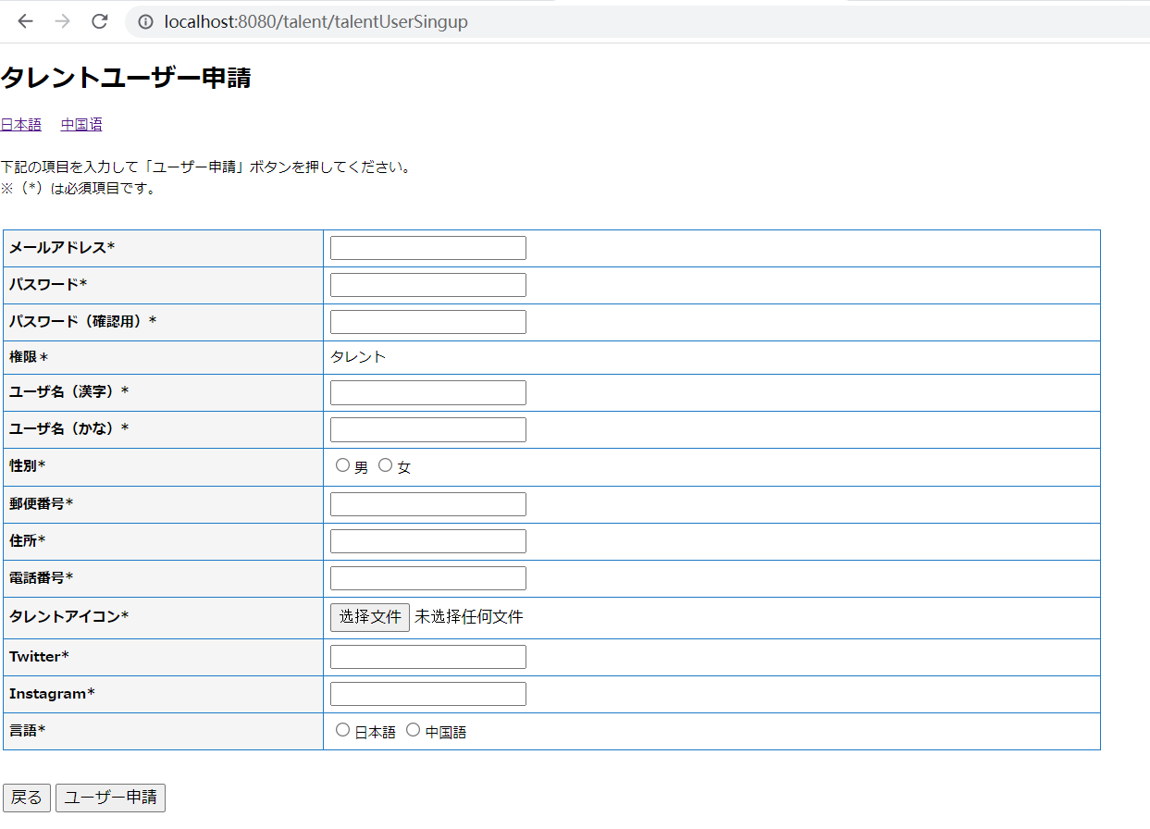

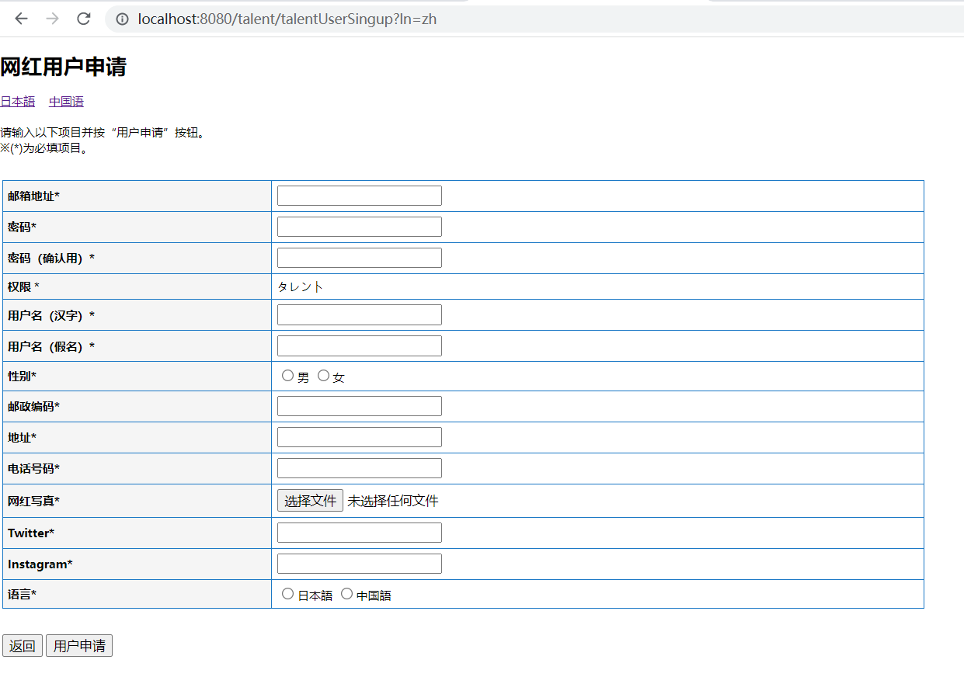
PC用 | 中国語

